U1 Deckblatt
STATISTISCHER BERICHT | > K I 8 - j / 18 <

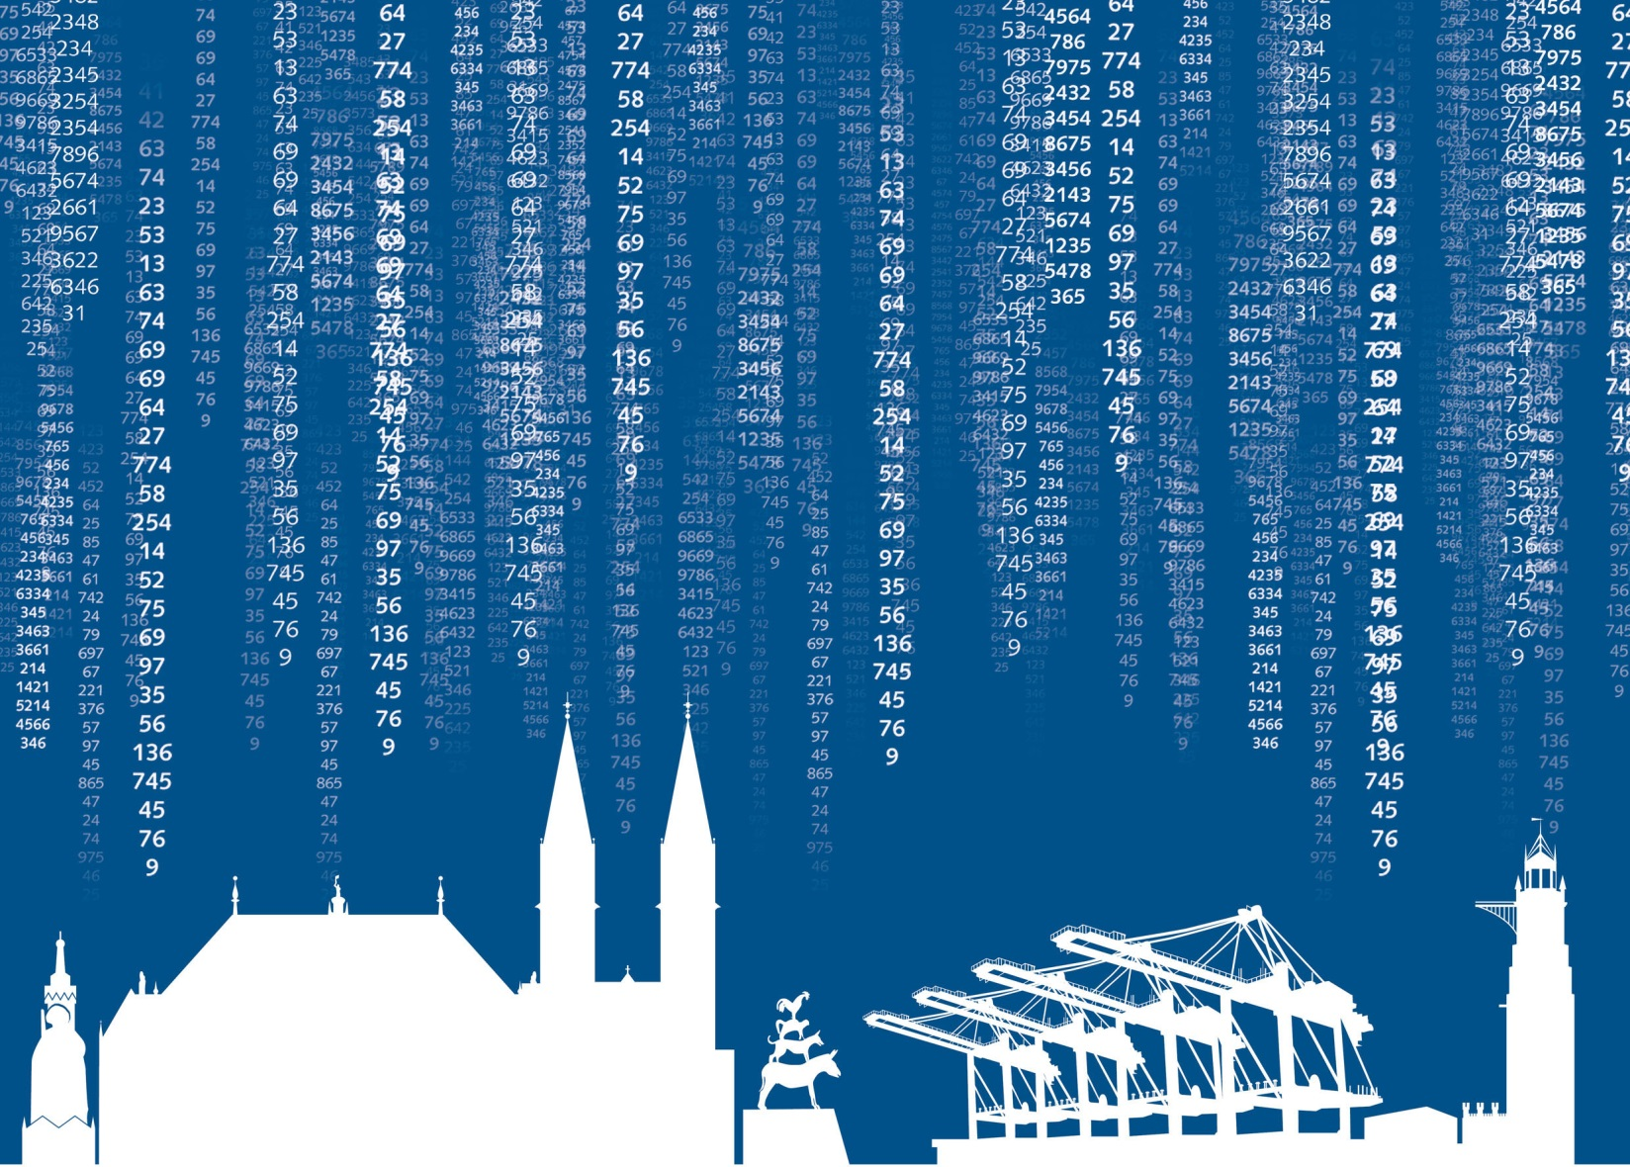

Kinder- und Jugendhilfe
Ausgaben und Einnahmen
im Land Bremen 2018

S1_Inhalt
Statistischer Bericht
K I 8 - j / 18
Kinder- und Jugendhilfe
Ausgaben und Einnahmen im Land Bremen 2018
Inhalt

Vorbemerkungen und Erläuterungen | 2

Abbildung
Bruttoausgaben und reine Ausgaben der Kinder- und Jugendhilfe im Land Bremen 2011 bis 2018 | 3

Tabelle 1
Zusammenfassende Übersicht 2014 - 2018 Ausgaben, Einnahmen und reine Ausgaben der Kinder- und Jugendhilfe nach Städten | 4

Tabelle 2
Ausgaben und Einnahmen für Einzel- und Gruppenhilfen und andere Aufgaben nach SGB VIII nach Trägern in der Stadt Bremen | 5

Tabelle 3
Ausgaben und Einnahmen für Einzel- und Gruppenhilfen und andere Aufgaben nach SGB VIII nach Trägern in der Stadt Bremerhaven | 6

Tabelle 4
Ausgaben und Einnahmen für Einzel- und Gruppenhilfen und andere Aufgaben nach SGB VIII nach Trägern im Land Bremen | 7

Tabelle 5
Ausgaben und Einnahmen nach Einrichtungsarten und Trägern nach Städten | 8

S3_Abb
Abbildung 1 Bruttoausgaben und reine Ausgaben der Kinder- und Jugendhilfe im Land Bremen 2011 bis 2018 in Millionen Euro | Inhalt

 |  |  | Bruttoausgaben | Reine Ausgaben
 |  | 2011 | 320 | 292
 |  | 2012 | 344 | 319
 |  | 2013 | 374 | 346
 |  | 2014 | 406 | 375
 |  | 2015 | 453 | 419
 |  | 2016 | 502 | 481
 |  | 2017 | 806 | 712
 |  | 2018 | 861 | 831

S6_Tab 3
 | #BEZUG! | #BEZUG!
1 | 1 | 1
Abb.: Junge Menschen mit Institutioneller Beratung 2004
nach Altersgruppen im Land Bremen
Tabelle 3 Ausgaben und Einnahmen für Einzel- und Gruppenhilfen und andere Aufgaben nach SGB VIII nach Trägern in der Stadt Bremerhaven 2018 |  |  |  | Inhalt
Ausgaben in EUR -------------- Art der Hilfe | Insgesamt
 |  |  | Zuschüsse an freie Träger
 |  | Personalausgaben, (Geld)Leistungen für Berechtigte, sonstige laufende und einmalige Leistungen
Jugendarbeit | 2 192 221 | 2 013 335 | 178 886
Jugendsozialarbeit | 142 062 | 90 665 | 51 397
Erzieherischer Kinder- und Jugendschutz, Förderung der Erziehung in der Familie 1) | 1 131 863 | 1 131 863 | -
darunter
Gemeinsame Unterbringung von Müttern oder Vätern mit ihrem(n) Kind(ern) | 411 217 | 411 217 | -
Förderung von Kindern in Kindertageseinrichtungen und in Kindertagespflege | 4 291 642 | 4 070 733 | 220 909
in Tageseinrichtungen | 3 280 352 | 3 111 943 | 168 409
darunter
Horte bzw. Einrichtungen für Schulkinder | 463 639 | 347 730 | 115 909
in Tagespflege | 1 011 290 | 958 790 | 52 500
Hilfe zur Erziehung 2) | 21 493 738 | 21 493 738 | -
andere Hilfen zur Erziehung | 2 816 503 | 2 816 503 | -
Erziehungsberatung | 389 620 | 389 620 | -
soziale Gruppenarbeit | 111 555 | 111 555 | -
Erziehungsbeistand, Betreuungshelfer | 600 836 | 600 836 | -
sozialpädagogische Familienhilfe | 1 723 480 | 1 723 480 | -
Erziehung in einer Tagesgruppe | 1 177 821 | 1 177 821 | -
Vollzeitpflege | 5 833 587 | 5 833 587 | -
Heimerziehung, Erziehung in einer sonstigen betreuten Wohnform | 8 442 729 | 8 442 729 | -
intensive sozialpädagogische Einzelbetreuung | 397 607 | 397 607 | -
Eingliederungshilfe für seelisch behinderte Kinder und Jugendliche 2) | 2 237 663 | 2 237 663 | -
Hilfe für junge Volljährige | - | - | -
Vorläufige Maßnahmen zum Schutz von Kindern und Jugendlichen | 2 429 290 | 2 429 290 | -
Sonstige Aufgaben des örtlichen und überörtlichen Trägers 3) | - | - | -
Mitarbeiterfortbildung | - | - | -
Ausgaben für sonstige Maßnahmen soweit nicht zuordenbar | 61 748 | 61 748 | -
Ausgaben insgesamt | 33 980 227 | 33 529 035 | 451 192
Einnahmen | 356 310 | x | x
Reine Ausgaben | 33 623 917 | x | x
_____
1) Erzieherischer Kinder- und Jugendschutz; Allgemeine Förderung der Erziehung in der Familie, Beratung in Fragen der Partnerschaft, Trennung und Scheidung sowie Beratung und Unterstützung bei der Ausübung der Personensorge, Gemeinsame Unterbringung von werdenden Müttern und Müttern und Vätern mit ihrem(n) Kind(ern), Betreuung und Versorgung des Kindes in Notsituationen und Unterstützung bei notwendiger Unterbringung zur Erfüllung der Schulpflicht. 2) Ausgaben für Leistungen an Minderjährige. 3) Mitwirkung in Verfahren von den Familiengerichten, Adoptionsvermittlung, Mitwirkung in Verfahren nach dem Jugendgerichtsgesetz, Amtspflegschaft, Amtsvormundschaft und Beistandschaft.

S7_Tab 4
 | #BEZUG! | #BEZUG!
1 | 1 | 1
Abb.: Junge Menschen mit Institutioneller Beratung 2004
nach Altersgruppen im Land Bremen
Tabelle 4 Ausgaben und Einnahmen für Einzel- und Gruppenhilfen und andere Aufgaben nach SGB VIII nach Trägern im Land Bremen 2018 |  |  |  | Inhalt
Ausgaben in EUR -------------- Art der Hilfe | Insgesamt
 |  |  | Zuschüsse an freie Träger
 |  | Personalausgaben, (Geld)Leistungen für Berechtigte, sonstige laufende und einmalige Leistungen
Jugendarbeit | 4 289 619 | 2 396 076 | 1 893 543
Jugendsozialarbeit | 581 532 | 90 665 | 490 867
Erzieherischer Kinder- und Jugendschutz, Förderung der Erziehung in der Familie 1) | 10 181 809 | 8 277 302 | 1 904 507
darunter
Gemeinsame Unterbringung von Müttern oder Vätern mit ihrem(n) Kind(ern) | 6 774 646 | 6 774 646 | -
Förderung von Kindern in Kindertageseinrichtungen und in Kindertagespflege | 270 966 093 | 111 409 723 | 159 556 370
in Tageseinrichtungen | 259 680 918 | 110 447 972 | 149 232 946
darunter
Horte bzw. Einrichtungen für Schulkinder | 1 574 763 | 421 322 | 1 153 441
in Tagespflege | 11 285 175 | 961 751 | 10 323 424
Hilfe zur Erziehung 2) | 145 570 569 | 139 574 416 | 5 996 153
andere Hilfen zur Erziehung | 12 526 910 | 10 503 257 | 2 023 653
Erziehungsberatung | 389 620 | 389 620 | -
soziale Gruppenarbeit | 1 069 570 | 111 555 | 958 015
Erziehungsbeistand, Betreuungshelfer | 5 450 064 | 5 450 064 | -
sozialpädagogische Familienhilfe | 19 068 143 | 19 068 143 | -
Erziehung in einer Tagesgruppe | 7 561 357 | 7 561 357 | -
Vollzeitpflege | 16 258 644 | 13 244 159 | 3 014 485
Heimerziehung, Erziehung in einer sonstigen betreuten Wohnform | 81 730 283 | 81 730 283 | -
intensive sozialpädagogische Einzelbetreuung | 1 515 978 | 1 515 978 | -
Eingliederungshilfe für seelisch behinderte Kinder und Jugendliche 2) | 28 137 062 | 25 531 537 | 2 605 525
Hilfe für junge Volljährige | 66 321 154 | 66 067 352 | 253 802
Vorläufige Maßnahmen zum Schutz von Kindern und Jugendlichen | 16 204 041 | 16 204 041 | -
Sonstige Aufgaben des örtlichen und überörtlichen Trägers 3) | 87 037 | - | -
Mitarbeiterfortbildung | 158 238 | 158 238 | -
Ausgaben für sonstige Maßnahmen soweit nicht zuordbar | 1 223 226 | 614 214 | 609 012
Ausgaben insgesamt | 543 720 380 | 370 323 564 | 173 396 816
Einnahmen | 15 062 997 | x | x
Reine Ausgaben | 528 657 383 | x | x
_____
1) Erzieherischer Kinder- und Jugendschutz; Allgemeine Förderung der Erziehung in der Familie, Beratung in Fragen der Partnerschaft, Trennung und Scheidung sowie Beratung und Unterstützung bei der Ausübung der Personensorge, Gemeinsame Unterbringung von werdenden Müttern und Müttern und Vätern mit ihrem(n) Kind(ern), Betreuung und Versorgung des Kindes in Notsituationen und Unterstützung bei notwendiger Unterbringung zur Erfüllung der Schulpflicht. 2) Ausgaben für Leistungen an Minderjährige. 3) Mitwirkung in Verfahren von den Familiengerichten, Adoptionsvermittlung, Mitwirkung in Verfahren nach dem Jugendgerichtsgesetz, Amtspflegschaft, Amtsvormundschaft und Beistandschaft.

